المؤشرات الكلية

سوق العراق للاوراق المالية
جلسة الاثنين 2026/2/9 |  |  |  | تقرير أسعار الأسهم المتداولة لسوق العراق للأوراق المالية
الجلسة (25)
الاسهم المتداولة المدرجة و OTC |  |  | 442,296,389 |  |  | قيمة الأسهم المتداولة المدرجة و OTC |  | 598,198,077 |  |  | صفقات الشركات المدرجة وOTC | 889
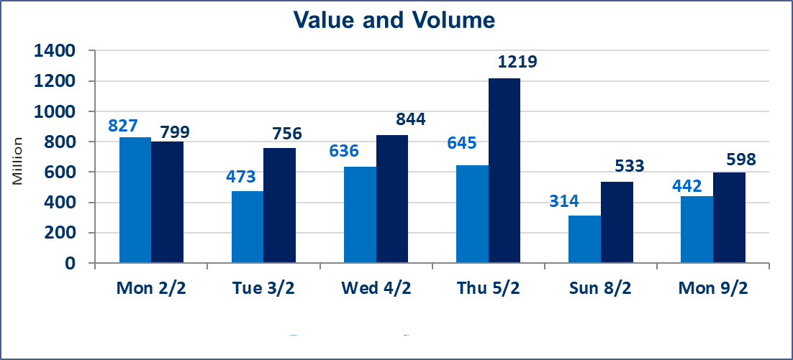
المؤشر60 ISX اليوم | 954.53 |  | نقطة |  |  | المؤشر15 ISX اليوم | 1226.41 | نقطة
المؤشر 60 ISX السابق | 959.84 |  | نقطة |  |  | المؤشر 15 ISX السابق | 1232.90 | نقطة
نسبة التغير | -0.55 |  | % |  |  | نسبة التغير | -0.53 | %
عدد النقاط | -5.31 |  | نقطة |  |  | عدد النقاط | -6.49 | نقطة

الشركات المدرجة | 104 | OTC | 14 | 118 |  | الشركات غير المتداولة المدرجة | 48 | OTC | 13 | 61
الشركات المتداولة | 44 | OTC | 1 | 45 |  | الشركات المرتفعة |  |  | 9
شركات الهيئة العامة |  |  |  | 2 |  | الشركات المنخفضة |  |  | 18
الموقوفة بقرار من هيأة الأوراق المالية |  |  |  | 10
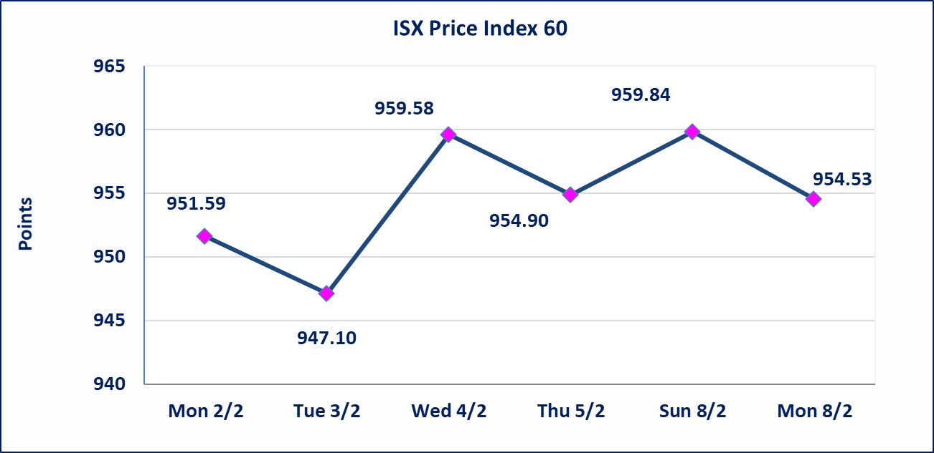
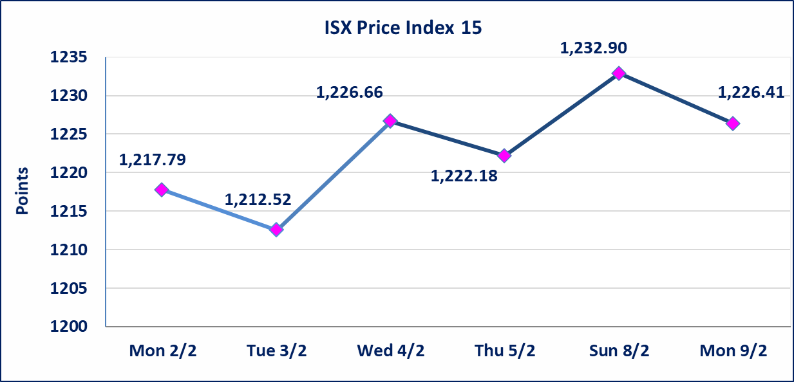

سندات الوطنية - الاصدارية الاولى فئة مليون دينار CB50 | ايقاف التداول على سندات الوطنية الاصدارية الاولى فئة (500ومليون) دينار إعتباراً من جلسة الخميس 2026/2/5 لقرب استحقاق الفائدة نصف سنوية 2025/12/30. وسيتم اعادة التداول اعتبارا من جلسة الاربعاء 2026/2/11
الحد الأعلى والادنى للتغير في السعر | نسبة التغير في المنصة النظامية (15%)، نسبة التغير في المنصة الثانية (20%)، نسبة التغير في المنصة الثالثة (5%) إرتفاعاً وإنخفاضاً من سعر الاغلاق السابق.
Web site : www.isx-iq.net E-mail : info-isx@isx-iq.net |  |  |  |  | 07834000034 - 07711211522 : ص . ب :3607 العلوية الهاتف |  |  |  |  |  | بغداد /الكرادة/ قرب المسرح الوطني /مجاور مصرف الخليج التجاري

نسبة التغير
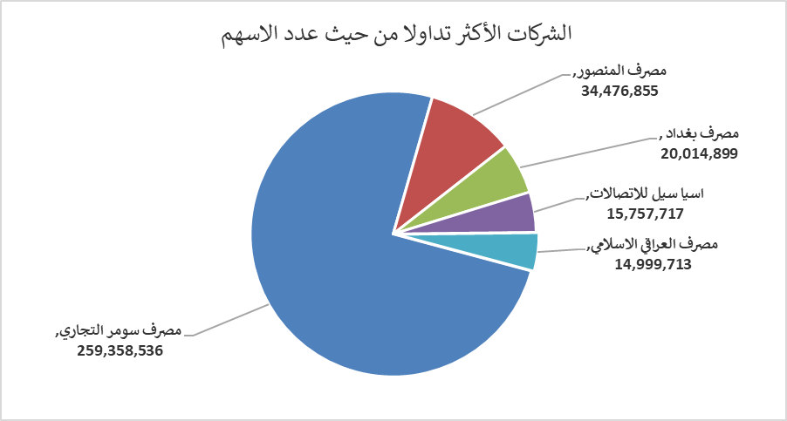
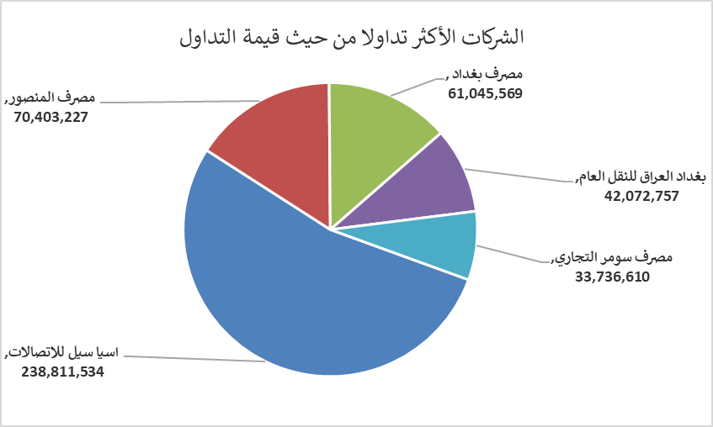
الشركات الأكثر ارتفاعاً وانخفاضاً

نسبة التغير لاسعار الاغلاق الاكثر ارتفاعاً |  |  |  | نسبة التغير لاسعار الاغلاق الاكثر انخفاضاً
اسم الشركة | اغلاق | التغير(%) | الاسهم المتداولة | اسم الشركة | اغلاق | التغير (%) | الاسهم المتداولة
الحمراء للتامين | 2.470 | 10.76 | 14,859 | مصرف الشرق الأوسط | 0.060 | -14.29 | 21,408
بغداد العراق للنقل العام | 23.200 | 5.36 | 1,834,521 | سد الموصل السياحية | 13.000 | -12.16 | 3,364
الكندي لانتاج اللقاحات البيطرية | 2.400 | 4.35 | 199,615 | الحديثة للانتاج الحيواني | 0.360 | -10.00 | 2,725,109
الخاتم للاتصالات | 3.250 | 3.17 | 39,480 | مصرف الطيف الاسلامي | 0.690 | -8.00 | 80,863
العراقية لصناعات الكارتون | 2.550 | 2.00 | 2,240,000 | مصرف عبر العراق للاستثمار | 0.310 | -6.06 | 500,000

الشركات الاكثر نشاطا حسب الاسهم المتداولة (حجم التداول) |  |  |  | الشركات الاكثر نشاطا حسب القيمة المتداولة
اسم الشركة | اغلاق | التغير(%) | الاسهم المتداولة | اسم الشركة | اغلاق | التغير (%) | القيمة المتداولة
مصرف سومر التجاري | 0.130 | 0.00 | 259,358,536 | اسيا سيل للاتصالات | 14.950 | -1.32 | 238,811,534
مصرف المنصور | 2.050 | 0.00 | 34,476,855 | مصرف المنصور | 2.050 | 0.00 | 70,403,227
مصرف بغداد | 3.070 | -0.65 | 20,014,899 | مصرف بغداد | 3.070 | -0.65 | 61,045,569
اسيا سيل للاتصالات | 14.950 | -1.32 | 15,757,717 | بغداد العراق للنقل العام | 23.200 | 5.36 | 42,072,757
مصرف العراقي الاسلامي | 1.000 | -1.96 | 14,999,713 | مصرف سومر التجاري | 0.130 | 0.00 | 33,736,610

